Resumen

 |  | INFORME INGRESOS Y GASTOS "LOS PRADOS DE NOS"
 |  | Mayo 2024

Transferencia Leandra Bco Falabella | = | SALDO MES INICIAL | 2,257,854
 | + | Ingresos del mes | 8,413,287
 | - | Gastos del mes | -8,203,186
 | = | SALDO FINAL | 2,467,955

COMPROBANTES DE GASTOS
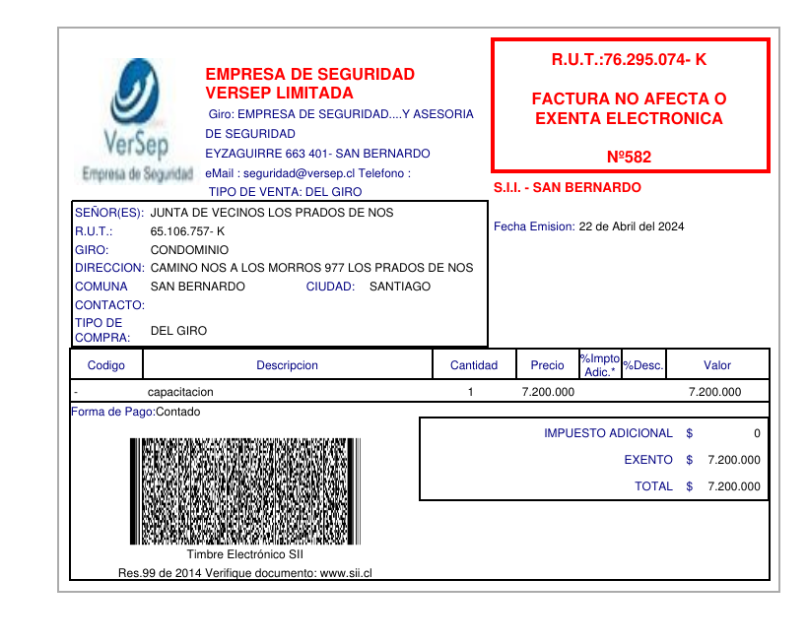
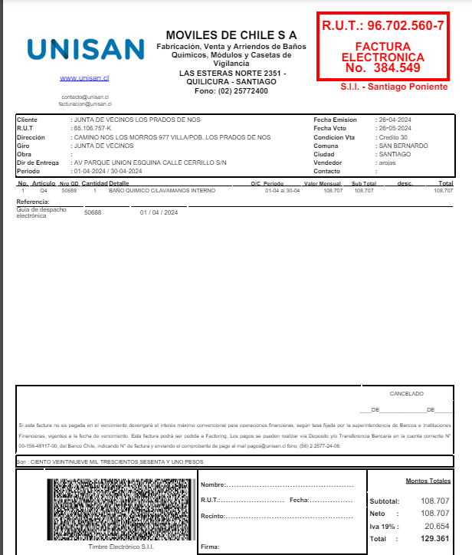
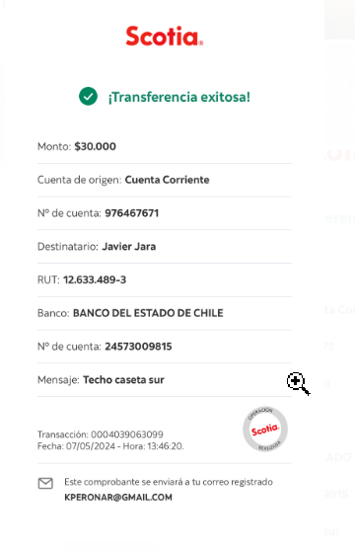

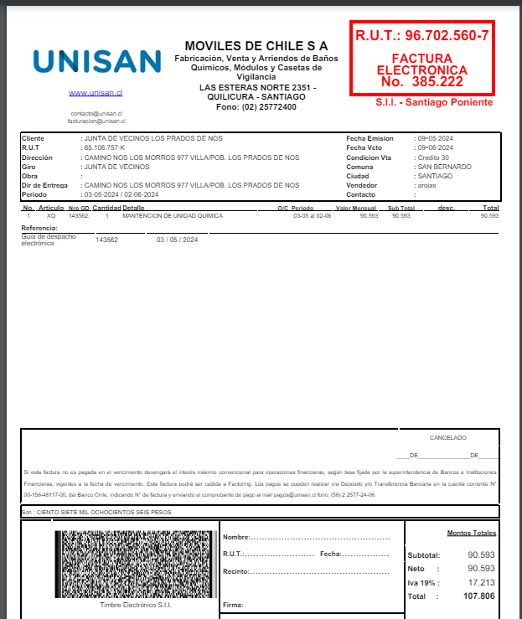

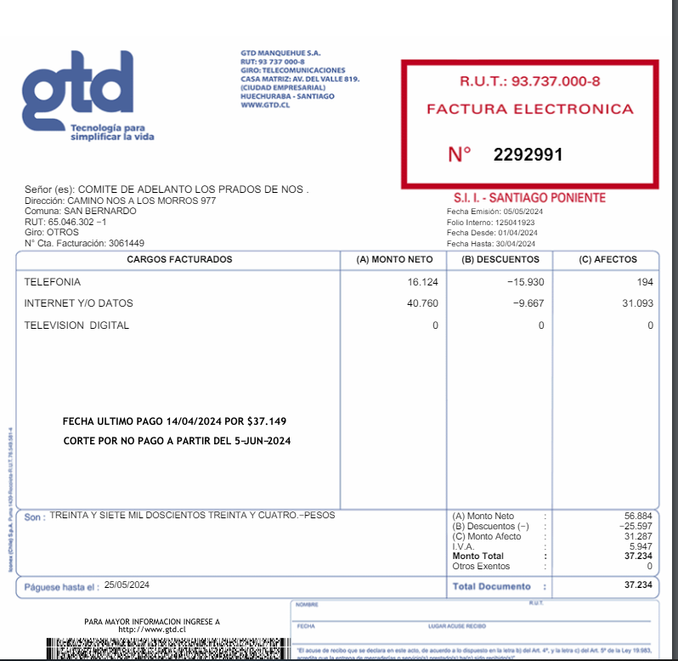

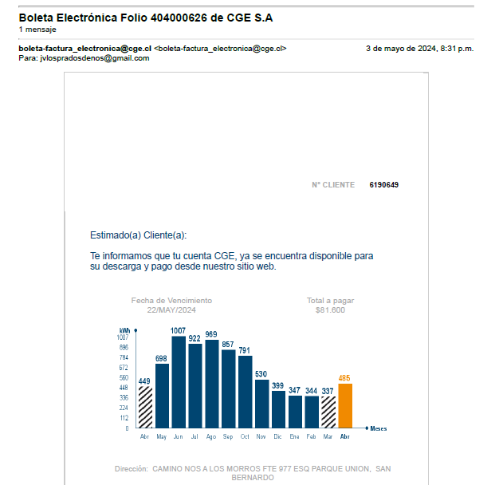

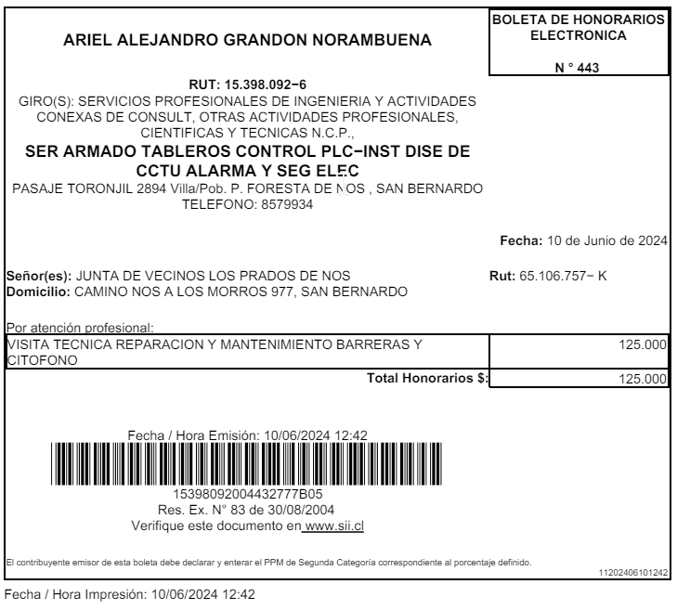

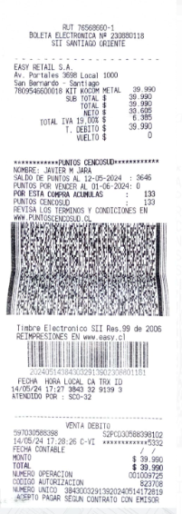

Cartola bancaria
